Sheet1
 | Pattern | Size | LL&SR | FOB QINGDAO PRICE | Qty 40HQ
1 | LANDGEMA | 175/65R14 | 86TXL | $17.22 | 1850
2 | LANDGEMA | 175/70R14 | 88TXL | $18.32 | 1750
3 | LANDGEMA | 175/70R13 | 82T | $16.71 | 2050
4 | LANDGEMA | 185/65R14 | 86H | $17.96 | 1600
5 | LANDGEMA | 185/70R14 | 88T | $19.84 | 1610
6 | LANDGEMA | 185/65R15 | 88H | $20.07 | 1510
7 | LANDGEMA | 195/55R15 | 85V | $20.25 | 1440
8 | LANDGEMA | 195/65R15 | 95TXL | $21.06 | 1310
9 | LY166 | 195/70R14 | 91T | $22.19 | 1300
10 | LANDGEMA | 205/55R16 | 91V | $21.96 | 1140
11 | LY166 | 205/70R15 | 96T | $25.98 | 1170
12 | LANDGEMA | 215/60R16 | 95V | $26.33 | 1050
13 | LANDGEMA | 215/65R16 | 98H | $27.94 | 1050
14 | GALLOPRO H/T | 215/70R16 | 100H | $33.85 | 850
15 | ZEALION | 215/45ZR17 | 91WXL | $25.86 | 1060
16 | ZEALION | 225/45ZR17 | 94WXL | $26.89 | 960
17 | ZEALION | 245/45ZR17 | 99WXL | $32.56 | 830
18 | GALLOPRO H/T | 245/70R16 | 111HXL | $39.70 | 750
19 | GALLOPRO H/T | 265/65R17 | 112H | $45.17 | 630
20 | GALLOPRO H/T | 255/70R16 | 111T | $43.65 | 670
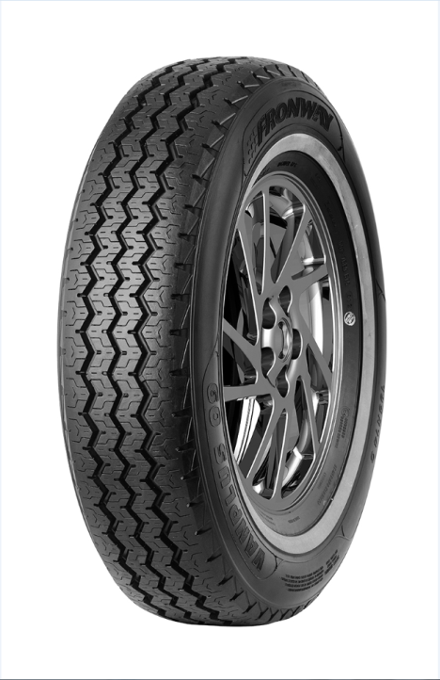
21 | VANMEJOR C30 | 195R15C | 106/104R | $28.96 | 1100
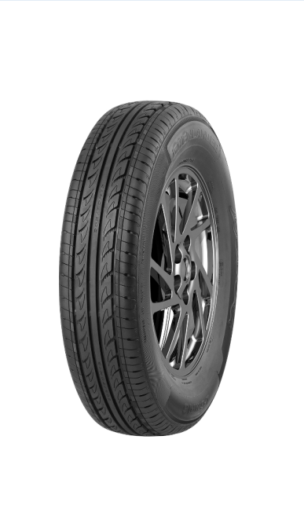
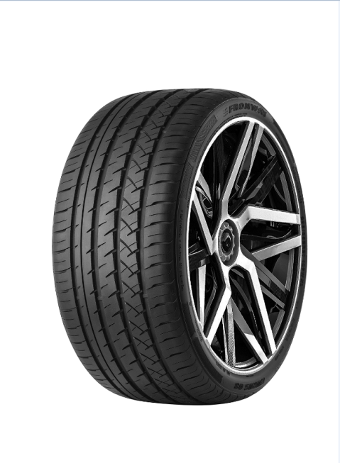

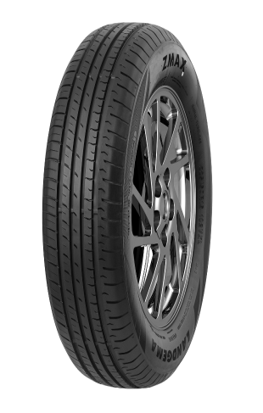
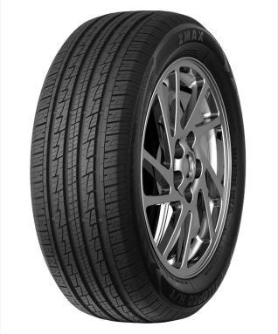

 | LANDGEMA |  | LY166 |  | GALLOPRO H/T | ZEALION | VANMEJOR C30

